Sheet1
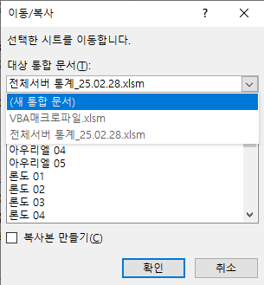
매크로 사용법
1. ALT+F11 눌러서 VBA실행 (VBA 실행 전 상단에 [콘텐츠 사용] 버튼이 있다면 꼭 클릭 후 ALT + F11 )


2. 도구->참조 눌러서 Selenium Type Library 체크 확인 (현재 이 파일은 매크로 양식 저장해놨기에 체크 되있을거임)
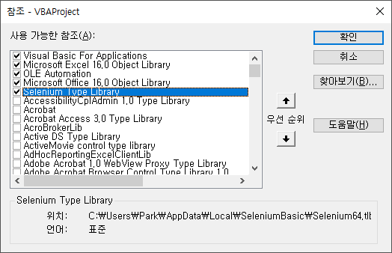

3. AAAA<<라고 되어있는 모듈 더블클릭 후 F5눌러서 디버그 실행
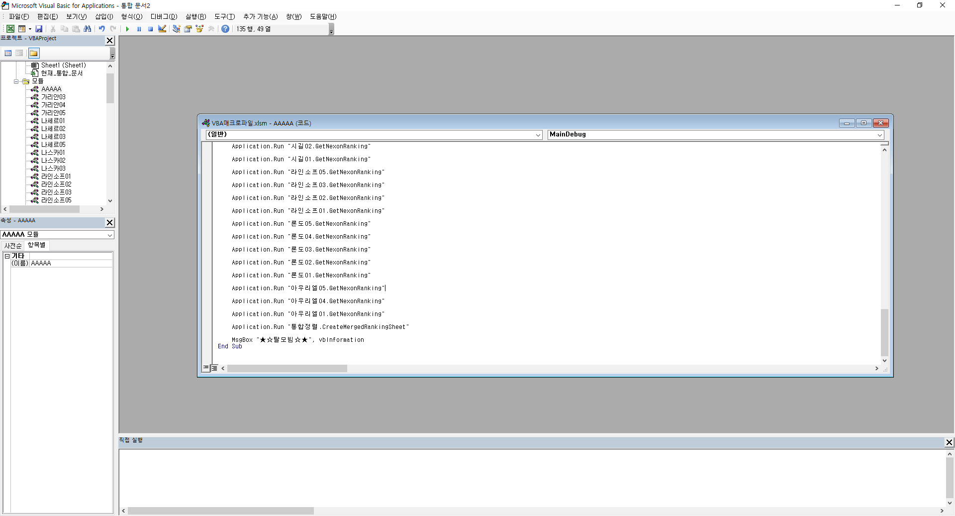

4. 매크로 실행 후 각 서버별 시트 및 통합정렬 시트를 한번에 선택하여 새로운 파일에 이동 (새 통합 문서 <- 꼭 선택해서 새로운 문서에 저장)

